2023
Beregning av landsgjennomsnittlig nettleie *
Per | 2023-01-01 |  |  | Link: Nettleiestatistikk - NVE
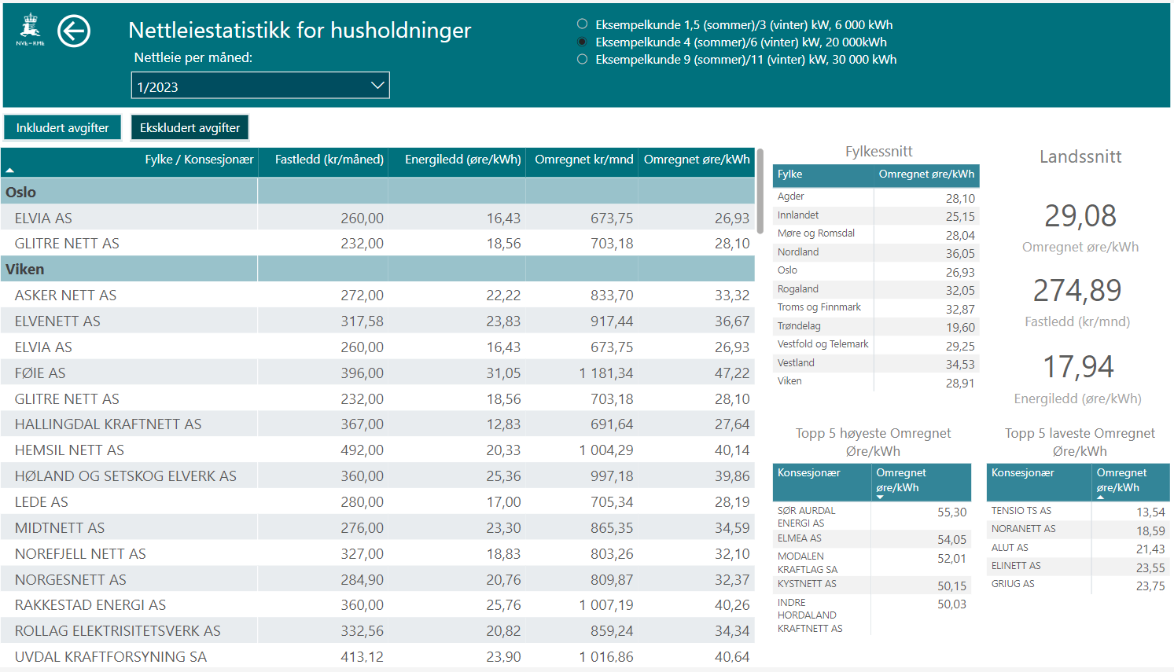
1.
2.
3.
Fastledd gjennomsnitt januar | 274.89 | kr
Energiledd gjennomsnitt januar | 17.94 | øre/kWh

Antatt årlig forbruk | 20000 | kWh
Andel forbruk i januar | 12.50%
Antatt forbruk i januar | 2500 | kWh | [=B7*B8]

Elavgift vintersats ** | 9.16 | øre/kWh
Moms | 25%

Landgjennomsnittlig nettleie i januar ekskludert elavgift og moms | 723.4 | kr | [=B4+(B5/100)*B9]
Landgjennomsnittlig nettleie i januar inkludert kun moms | 904.2 | kr | [=(B14)*(1+B12)]
Landgjennomsnittlig nettleie i januar inkludert kun elavgift | 952.4 | kr | [=B4+((B5+B11)/100)*B9]
Landgjennomsnittlig nettleie i januar inkludert elavgift og moms | 1190.5 | kr | [=(B16)*(1+B12)]

* Nordland, Troms og Finnmark er fritatt MVA. Finnmark og syv kommuner i Troms er fritatt elavgift.
** https://www.skatteetaten.no/bedrift-og-organisasjon/avgifter /saravgifter/om/elektrisk-kraft/

